Hoja4
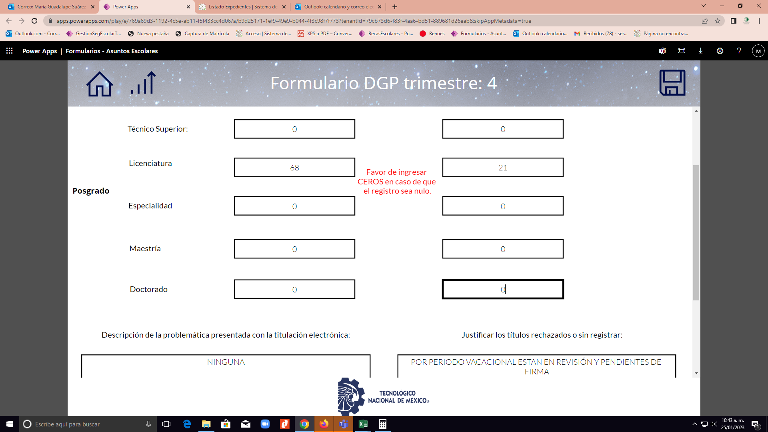
ELECTROMECÁNICA | AÑO DE INGRESO | Nuevo Ingreso | TITULACIÓN
 |  |  | < 6 años |  |  | > 6 años
 |  |  | AÑO DE CORTE | TITULADOS | % EGRESO | TITULADOS | % EGRESO
 | 2013 | 34 | 2019 | 27 | 79% | 26 | 76%
 | 2014 | 42 | 2020 | 31 | 74% | 32 | 76%
 | 2015 | 41 | 2021 | 17 | 41% | 28 | 68%
 | 2016 | 50 | 2022 | 23 | 46% | 35 | 70%
 | 2017 | 58 | 2023 |  | 0% | 16 | 28%
 | 2018 | 60 | 2024 |  | 0% | 27 | 45%
 | 2019 | 40 | 2025 |  | 0% | 22 | 55%
 | 2020 | 31 | 2026 |  | 0% | 7 | 23%
 | 2021 | 34 | 2027 |  | 0% | 7 | 21%

Sol vs Ins-Reins
COMPORTAMIENTO DE ABSORCIÓN POR CICLO ESCOLAR

CARRERA |  | TOTAL | 2004-2005 | 2005-2006 | 2006-2007 | 2007-2008 | 2008-2009 | 2009-2010 | 2010-2011 | 2011-2012 | 2012-2013 | 2013-2014 | 2014-2015 | 2015-2016 | 2016-2017 | 2017-2018 | 2018-2019 | 2019-2020 | 2020-2021 | 2021-2022 | 2022-2023 | 2023-2024 | 2024-2025
ELECTROMECÁNICA | SOLICITANTES | 871 | 12 | 61 | 54 | 58 | 32 | 42 | 49 | 37 | 28 | 34 | 46 | 42 | 52 | 74 | 77 | 53 | 52 | 68 | 156 | 62 | 70
 | INSCRITOS | 747 | 12 | 61 | 54 | 58 | 32 | 42 | 42 | 26 | 23 | 34 | 42 | 41 | 50 | 58 | 60 | 39 | 27 | 46 | 77 | 48 | 43
 | % DE ABSORCIÓN | 86% | 100% | 100% | 100% | 100% | 100% | 100% | 86% | 70% | 82% | 100% | 91% | 98% | 96% | 78% | 78% | 74% | 52% | 68% | 49% | 77% | 61%
GESTIÓN EMPRESARIAL | SOLICITANTES | 1026 | 0 | 0 | 0 | 0 | 0 | 27 | 58 | 69 | 52 | 54 | 81 | 57 | 95 | 102 | 79 | 132 | 79 | 141 | 234 | 91 | 89
 | INSCRITOS | 868 | 0 | 0 | 0 | 0 | 0 | 27 | 48 | 61 | 52 | 54 | 77 | 56 | 91 | 92 | 62 | 99 | 65 | 84 | 105 | 71 | 61
 | % DE ABSORCIÓN | 85% | #DIV/0! | #DIV/0! | #DIV/0! | #DIV/0! | #DIV/0! | 100% | 83% | 88% | 100% | 100% | 95% | 98% | 96% | 90% | 78% | 75% | 82% | 60% | 45% | 78% | 69%
LOGÍSTICA | SOLICITANTES | 910 | 0 | 0 | 0 | 0 | 0 | 51 | 52 | 44 | 26 | 36 | 76 | 50 | 70 | 102 | 87 | 87 | 101 | 128 | 157 | 75 | 74
 | INSCRITOS | 760 | 0 | 0 | 0 | 0 | 0 | 51 | 43 | 39 | 26 | 36 | 69 | 50 | 68 | 86 | 75 | 63 | 66 | 88 | 69 | 62 | 58
 | % DE ABSORCIÓN | 84% | #DIV/0! | #DIV/0! | #DIV/0! | #DIV/0! | #DIV/0! | 100% | 83% | 89% | 100% | 100% | 91% | 100% | 97% | 84% | 86% | 72% | 65% | 69% | 44% | 83% | 78%
MATERIALES | SOLICITANTES | 309 | 6 | 49 | 32 | 34 | 22 | 23 | 14 | 13 | 11 | 13 | 15 | 3 | 15 | 6 | 12 | 15 | 13 | 13 | 23 | 21 | 23
 | INSCRITOS | 290 | 6 | 49 | 32 | 34 | 22 | 23 | 12 | 14 | 10 | 13 | 15 | 3 | 13 | 6 | 9 | 12 | 8 | 9 | 10 | 7 | 4
 | % DE ABSORCIÓN | 94% | 100% | 100% | 100% | 100% | 100% | 100% | 86% | 108% | 91% | 100% | 100% | 100% | 87% | 100% | 75% | 80% | 62% | 69% | 43% | 33% | 17%
QUÍMICA | SOLICITANTES | 830 | 8 | 70 | 41 | 53 | 54 | 50 | 26 | 42 | 31 | 38 | 42 | 39 | 38 | 34 | 60 | 64 | 68 | 72 | 94 | 53 | 56
 | INSCRITOS | 731 | 8 | 70 | 41 | 53 | 54 | 50 | 22 | 36 | 31 | 38 | 39 | 38 | 36 | 27 | 45 | 51 | 46 | 46 | 33 | 36 | 23
 | % DE ABSORCIÓN | 88% | 100% | 100% | 100% | 100% | 100% | 100% | 85% | 86% | 100% | 100% | 93% | 97% | 95% | 79% | 75% | 80% | 68% | 64% | 35% | 68% | 41%
TOTAL INSTITUTO | SOLICITANTES | 3946 | 26 | 180 | 127 | 145 | 108 | 193 | 199 | 205 | 148 | 175 | 260 | 191 | 270 | 318 | 315 | 351 | 313 | 422 | 664 | 302 | 312
 | INSCRITOS | 3396 | 26 | 180 | 127 | 145 | 108 | 193 | 167 | 176 | 142 | 175 | 242 | 188 | 258 | 269 | 251 | 264 | 212 | 273 | 294 | 224 | 189
 | % DE ABSORCIÓN | 86% | 100% | 100% | 100% | 100% | 100% | 100% | 84% | 86% | 96% | 100% | 93% | 98% | 96% | 85% | 80% | 75% | 68% | 65% | 44% | 74% | 61%

 | COMPORTAMIENTO DE MATRICULA POR CICLO ESCOLAR

 | MATRICULA-ALUMNOS | TOTAL | 2004-2005 | 2005-2006 | 2006-2007 | 2007-2008 | 2008-2009 | 2009-2010 | 2010-2011 | 2011-2012 | 2012-2013 | 2013-2014 | 2014-2015 | 2015-2016 | 2016-2017 | 2017-2018 | 2018-2019 | 2019-2020 | 2020-2021 | 2021-2022 | 2022-2023 | 2023-2024 | 2024-2025
 | ELECTROMECÁNICA | 2658 | 12 | 70 | 92 | 144 | 158 | 180 | 173 | 130 | 118 | 137 | 139 | 153 | 184 | 204 | 213 | 216 | 182 | 153 | 189 | 204 | 190
 | GESTIÓN EMPRESARIAL | 2531 | 0 | 0 | 0 | 0 | 0 | 27 | 50 | 109 | 132 | 154 | 204 | 202 | 226 | 281 | 265 | 308 | 303 | 270 | 312 | 319 | 301
 | LOGÍSTICA | 2232 | 0 | 0 | 0 | 0 | 0 | 51 | 83 | 99 | 113 | 141 | 164 | 172 | 205 | 236 | 250 | 240 | 239 | 239 | 251 | 269 | 260
 | MATERIALES | 908 | 6 | 53 | 67 | 81 | 88 | 91 | 74 | 56 | 41 | 35 | 41 | 36 | 40 | 40 | 40 | 45 | 41 | 33 | 32 | 33 | 24
 | QUÍMICA | 2234 | 8 | 75 | 79 | 106 | 126 | 143 | 121 | 134 | 128 | 143 | 142 | 148 | 137 | 139 | 143 | 154 | 161 | 147 | 137 | 147 | 113
 | TOTAL | 10563 | 26 | 198 | 238 | 331 | 372 | 492 | 501 | 528 | 532 | 610 | 690 | 711 | 792 | 900 | 911 | 963 | 926 | 842 | 921 | 972 | 888
 | EGRESADOS | 644 | 9 | 49 | 35 | 77 | 37 | 91 | 77 | 105 | 72 | 74 | 9 | 5 | 4 | 0 | 0 | 0 | 0 | 0 | 0 | 0 | 0
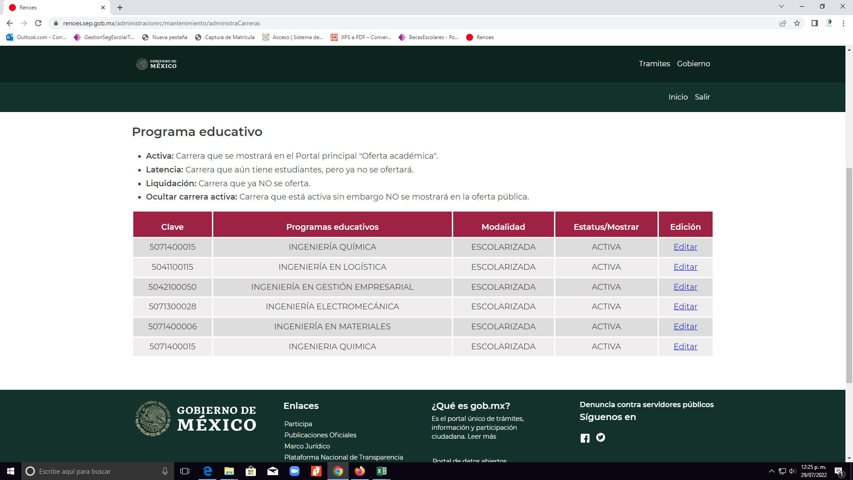
 |  |  |  |  |  |  |  |  |  |  |  |  |  |  |  |  | 2018-2019
 |  |  |  |  |  |  |  |  |  |  |  |  |  |  |  |  | 212
 |  | PORCENTAJE DE ESTUDIANTES INSCRITOS EN PROGRAMAS EDUCATIVOS ACREDITADOS O RECONOCIDOS POR SU BUENA CALIDAD |  |  |  |  |  |  |  |  |  |  |  |  |  |  | 265
 |  |  |  |  |  |  |  |  |  |  |  |  |  |  |  |  | 249
 |  |  |  |  |  |  |  |  |  |  |  |  |  |  |  |  | 40
 |  |  |  |  |  |  |  |  |  |  |  |  |  |  |  |  | 143
 |  |  |  |  |  |  |  |  |  |  |  |  |  |  |  |  | 909

